상품제안서
집자랑 피크닉 방수 돗자리 (12가지 디자인) 140cm*150cm | 상품코드: F28846

 |  |  |  |  |  |  | 02-412-0044 | www.easy1.co.kr
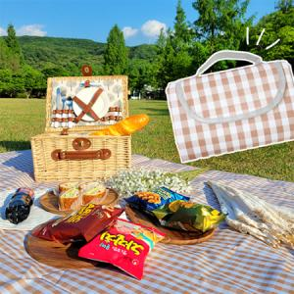

【상세/제작정보】 | 기본수량 미만 인쇄불가 덮개부분 실크1도 인쇄 가능

【인쇄/포장옵션】 | 실크 / 포장지포장

【공급단가】 | 수량 | 30~ | 100~ | 300~ | 500~ | 1,000~
*VAT별도 | 단가 | 5,420원 | 5,330원 | 5,190원 | 5,100원 | 4,970원

【상품 URL】 | http://www.easy1.co.kr/src/goods_detail.php?gdno=28846

